Pizza
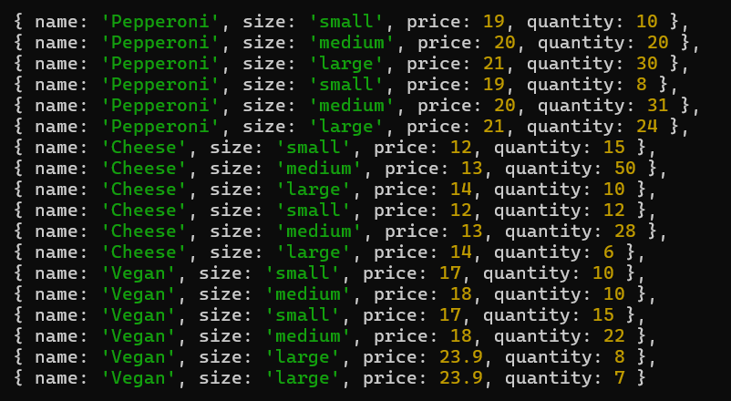
nane | size | price | quantity
Pepperoni | small | 19 | 10
Pepperoni | medium | 20 | 20
Pepperoni | large | 21 | 30
Pepperoni | small | 19 | 8
Pepperoni | medium | 20 | 31
Pepperoni | large | 21 | 24
Cheese | small | 12 | 15
Cheese | medium | 13 | 50
Cheese | large | 14 | 10
Cheese | small | 12 | 12
Cheese | medium | 13 | 28
Cheese | large | 14 | 6
Vegan | small | 17 | 10
Vegan | medium | 18 | 10
Vegan | small | 17 | 15
Vegan | medium | 18 | 22
Vegan | large | 23.9 | 8
Vegan | large | 23.9 | 7

 |  |  | 316

